test
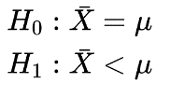
id | età | parametri campione
1 | 56 | numerosità | 100
2 | 42 | media | 55.46
3 | 67 | varianza | 872.59
4 | 97 | deviazione standard | 29.54
5 | 91 | errore standard | 2.95
6 | 40
7 | 23 | media popolazione | 57
8 | 42 | alfa | 0.05
9 | 12
10 | 56 | Z | -0.52
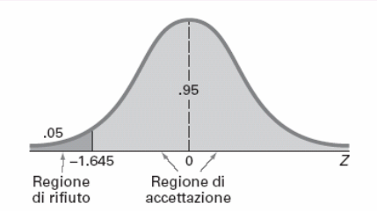
11 | 5 | TestZ | 0.70
12 | 72
13 | 71
14 | 47
15 | 78
16 | 79
17 | 35
18 | 32
19 | 30
20 | 12
21 | 68
22 | 54
23 | 69
24 | 93
25 | 30
26 | 20
27 | 16
28 | 22
29 | 73
30 | 70
31 | 51
32 | 33
33 | 95
34 | 89
35 | 46
36 | 19
37 | 69
38 | 60
39 | 56
40 | 38
41 | 2
42 | 16
43 | 92
44 | 86
45 | 86
46 | 32
47 | 36
48 | 37
49 | 78
50 | 99
51 | 98
52 | 79
53 | 96
54 | 7
55 | 86
56 | 81
57 | 23
58 | 72
59 | 55
60 | 57
61 | 67
62 | 2
63 | 100
64 | 93
65 | 94
66 | 94
67 | 94
68 | 48
69 | 35
70 | 4
71 | 33
72 | 75
73 | 47
74 | 62
75 | 91
76 | 97
77 | 90
78 | 64
79 | 58
80 | 67
81 | 4
82 | 84
83 | 8
84 | 13
85 | 67
86 | 42
87 | 20
88 | 100
89 | 50
90 | 13
91 | 13
92 | 44
93 | 81
94 | 34
95 | 33
96 | 95
97 | 94
98 | 69
99 | 56
100 | 35

